Rekapitulácia
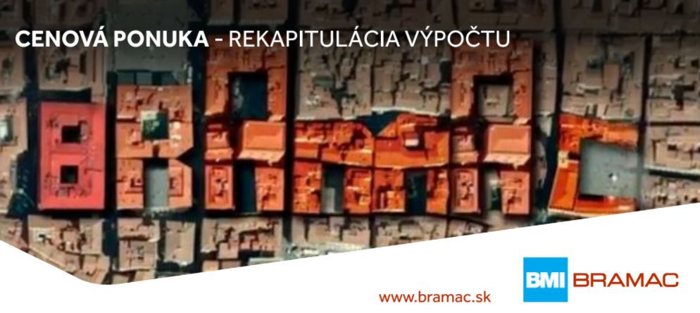

Stavebný objekt: letecké zameranie Kráľová 1186-18 Modra
V Ivanke pri Nitre, dátum: 07.07.2022
Cenová ponuka bola spracovaná podľa aktuálneho Cenníka BMI Bramac platného od 16.05.2022. V prípade zmeny
cenníka platnosť tejto ponuky končí.
Celková plocha: 139,22 m2

Vážený zákazník,
veľmi nás teší, že ste prejavili záujem o strechu značky Bramac/Braas. Ako súčasť nášho
zákazníckeho servisu Vám predkladáme nasledovnú cenovú ponuku (pozostáva z niekolko hárkov).

Pri výbere krytiny Bramac/Braas s originálnym príslušenstvom sa môžete rozhodnúť medzi troma balíčkami:

- získate 30-ročnú záruku na mrazuvzdornosť škridly

- navyše k baličku Štandard získate 15-ročnú záruku na funkčnosť strešného systému

- navyše k balíčku Premium získate vyšší tepelný komfort v podkroví a efektívnejšie
odvetranie, ktoré predĺži životnosť Vašej strechy

Strešná krytina | Bramac Klasik | #REF!
Strešné príslušenstvo | Štandard | #REF!

Odkvapový systém | StabiCor farbený pozinkovaný plech | #REF!
Celková cena vrátane DPH: |  | #REF!

Strešná krytina | Bramac Klasik PROTECTOR | #REF!
Strešné príslušenstvo | Prémium - súčasť 15-ročnej záruky | #REF!

Odkvapový systém | StabiCor farbený pozinkovaný plech | #REF!
Celková cena vrátane DPH: |  | #REF!

Strešná krytina | Bramac Platinum | #REF!
Strešné príslušenstvo | Prémium - súčasť 15-ročnej záruky | #REF!

Odkvapový systém | StabiCor farbený pozinkovaný plech | #REF!
Celková cena vrátane DPH: |  | #REF!

Strešná krytina | Bramac Platinum STAR | #REF!
Strešné príslušenstvo | Prémium - súčasť 15-ročnej záruky | #REF!

Odkvapový systém | StabiCor farbený pozinkovaný plech | #REF!
Celková cena vrátane DPH: |  | #REF!

Výkres
